功能&逻辑
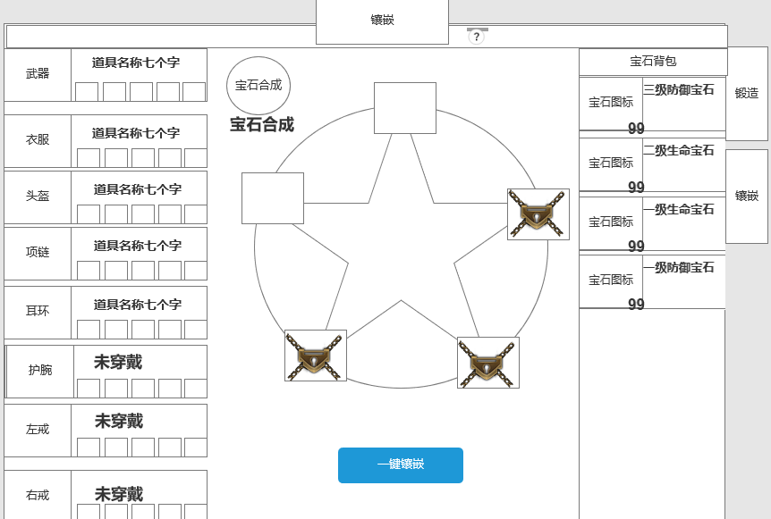
锻造-镶嵌

 | 功能入口 |  |  |  | 镶嵌基本规则
 |  |  |  |  | 1.设计目的是什么
 | 1.主界面点击【锻造】图标进入 |  |  |  | ▶ | 镶嵌宝石，增加属性
 | 2.进入本界面时，切换【镶嵌】页签 |  |  |  | ▶
 |  |  |  |  | 2.解锁方式
 |  |  |  |  | ▶ | 玩家到达指定角色等级和转生等级后开放。
 |  |  |  |  | 3.基本规则
 |  |  |  |  | ▶ | 需穿戴装备才可进行镶嵌宝石，卸下装备后宝石效果失效
 |  |  |  |  | ▶ | 宝石槽位仅可镶嵌不同宝石，装备不可镶嵌2种同类宝石
 |  |  |  |  | ▶ | 一键镶嵌：按照宝石背包内等级最高级开始往下索引穿戴
 |  |  |  |  | ▶ | 宝石分为生命宝石，防御宝石，攻击宝石，暴击宝石，韧性宝石

 |  |  |  |  | 4.数值节奏
 |  | 参考图标 |  |  | ▶
 | 镶嵌界面【当前为示例】

1

2
1
3
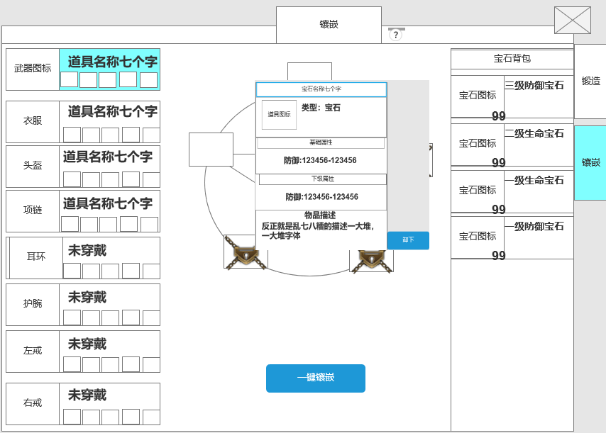
 |  |  | 1 | 页签名称
 |  |  | ▶ | 显示页签名称
 |  |  | ▶ | 系统功能说明按钮
 |  |  | 2 | 穿戴信息栏
 |  |  | ▶ | 部位装备分为11个部位
 |  |  |  | 武器、衣服、头盔、项链、耳环、护腕、左戒指、右戒指、腰带、靴子、裤子
 |  |  | ▶ | 图标显示
 |  |  |  | 若未穿戴装备，图标内显示对应部位名称
 |  |  |  | 部位信息栏显示：未穿戴
 |  |  |  | 穿戴后显示穿戴道具名称
 |  |  | ▶ | 名称下方显示宝石槽位
 |  |  |  | 若未穿戴显示为空，已穿戴则显示宝石道具图标

 |  |  | ▶ | 可支持剩下滑动
 |  |  | ▶ | 具备选中效果
 |  |  | ▶ | 选中后，右侧的信息栏跟随变化

 |  |  | 3 | 宝石槽位栏
 |  |  | ▶ | 需穿戴装备才可进行镶嵌宝石，卸下装备后宝石效果失效
 |  |  | ▶ | 共5个宝石槽位，需镶嵌不同宝石，不可镶嵌同类型宝石
 |  |  | ▶ | 第一个槽位默认解锁，剩余槽位需消耗货币解锁
 |  |  |  | 点击则是解锁，若货币不足提示：金票(背包数量/需要数量)不足
 |  |  |  | 位置编号，从左上顺时针计算1-5
 |  |  | ▶ | 点击道具显示道具tips
 |  |  |  | 右侧显示卸下按钮，点击则把当前宝石从槽位上卸下

 |  |  | ▶ | 一键镶嵌
 |  |  |  | 点击则从宝石背包内将高等级宝石到低等级宝石自动到装备上
 |  |  |  | 穿戴顺序：等级大于生命宝石，防御宝石，攻击宝石，暴击宝石，韧性宝石
 |  |  |  | 若当前已穿戴同类型的宝石，而背包内有更高等级宝石，一键镶嵌穿戴更高等级宝石
 |  |  | ▶ | 宝石合成跳转
 |  |  |  | 点击跳转到宝石合成界面
 |  |  | 4 | 宝石背包
 |  |  | ▶ | 显示宝石背包内所有的宝石
 |  |  | ▶ | 同类型宝石可叠加显示
 |  |  | ▶ | 排序：等级大于生命宝石，防御宝石，攻击宝石，暴击宝石，韧性宝石

 | 宝石道具tips【当前为示例】

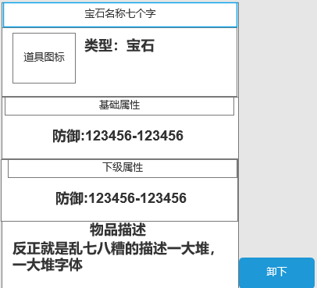

 |  | 无标记界面【当前为示例】

功能美需
UI需求

 | 序号 | 类型 | 对应界面 | 内容 | 功能需求 | 策划建议 | 参考图
 | 1 | UI | 镶嵌界面 | 镶嵌界面 | 详见界面功能设计
 | 2 | UI
 | 3 | UI
 | 4 | UI
 | 5 | UI
 | 6 | UI
 | 7 | UI
 | 8 | UI
 | 9 | UI
 | 10 | UI
 | 11 | UI
 | 12 | UI
 | 13 | UI
 | 14 | UI
 | 15 | UI
 | 16 | UI
 | 17 | UI
 | 18 | UI
 | 19 | UI

背景图需求

 | 序号 | 类型 | 对应界面 | 内容 | 功能需求 | 策划建议 | 参考图
 | 1 | 2D原画 | 镶嵌界面 | 镶嵌界面 | 详见界面功能设计
 | 3 | 2D原画
 | 4 | 2D原画
 | 5 | 2D原画
 | 6 | 2D原画

道具图标需求

 | 序号 | 类型 | 图标需求 | 内容描述 | 功能需求 | 尺寸需求 | 参考图

动效需求

 | 序号 | 类型 | 内容 | 描述 | 功能需求 | 策划建议 | 参考图
 | 1
 | 2

其他 （ICON，模型，表情等）

 | 序号 | 类型 | 内容 | 描述 | 功能需求 | 策划建议 | 参考图
 | 1 | ICON | 宝石合成按钮 | 镶嵌界面上跳转合成界面的按钮 | 镶嵌界面上跳转合成界面的按钮 |  | 
 | 2 | ICON | 生命宝石Lv.1 | 装备-宝石镶嵌 | 宝石造型设计需要根据等级提升变化 | 新增道具 | 
 | 3 | ICON | 生命宝石Lv.2 | 装备-宝石镶嵌 | 宝石造型设计需要根据等级提升变化 | 新增道具
 | 4 | ICON | 生命宝石Lv.3 | 装备-宝石镶嵌 | 宝石造型设计需要根据等级提升变化 | 新增道具
 | 5 | ICON | 生命宝石Lv.4 | 装备-宝石镶嵌 | 宝石造型设计需要根据等级提升变化 | 新增道具
 | 6 | ICON | 生命宝石Lv.5 | 装备-宝石镶嵌 | 宝石造型设计需要根据等级提升变化 | 新增道具
 | 7 | ICON | 生命宝石Lv.6 | 装备-宝石镶嵌 | 宝石造型设计需要根据等级提升变化 | 新增道具
 | 8 | ICON | 生命宝石Lv.7 | 装备-宝石镶嵌 | 宝石造型设计需要根据等级提升变化 | 新增道具
 | 9 | ICON | 生命宝石Lv.8 | 装备-宝石镶嵌 | 宝石造型设计需要根据等级提升变化 | 新增道具
 | 10 | ICON | 生命宝石Lv.9 | 装备-宝石镶嵌 | 宝石造型设计需要根据等级提升变化 | 新增道具
 | 11 | ICON | 生命宝石Lv.10 | 装备-宝石镶嵌 | 宝石造型设计需要根据等级提升变化 | 新增道具
 | 12 | ICON | 防御宝石Lv.1 | 装备-宝石镶嵌 | 宝石造型设计需要根据等级提升变化 | 新增道具 | 
 | 13 | ICON | 防御宝石Lv.2 | 装备-宝石镶嵌 | 宝石造型设计需要根据等级提升变化 | 新增道具
 | 14 | ICON | 防御宝石Lv.3 | 装备-宝石镶嵌 | 宝石造型设计需要根据等级提升变化 | 新增道具
 | 15 | ICON | 防御宝石Lv.4 | 装备-宝石镶嵌 | 宝石造型设计需要根据等级提升变化 | 新增道具
 | 16 | ICON | 防御宝石Lv.5 | 装备-宝石镶嵌 | 宝石造型设计需要根据等级提升变化 | 新增道具
 | 17 | ICON | 防御宝石Lv.6 | 装备-宝石镶嵌 | 宝石造型设计需要根据等级提升变化 | 新增道具
 | 18 | ICON | 防御宝石Lv.7 | 装备-宝石镶嵌 | 宝石造型设计需要根据等级提升变化 | 新增道具
 | 19 | ICON | 防御宝石Lv.8 | 装备-宝石镶嵌 | 宝石造型设计需要根据等级提升变化 | 新增道具
 | 20 | ICON | 防御宝石Lv.9 | 装备-宝石镶嵌 | 宝石造型设计需要根据等级提升变化 | 新增道具
 | 21 | ICON | 防御宝石Lv.10 | 装备-宝石镶嵌 | 宝石造型设计需要根据等级提升变化 | 新增道具
 | 22 | ICON | 暴击宝石Lv.1 | 装备-宝石镶嵌 | 宝石造型设计需要根据等级提升变化 | 新增道具 | 
 | 23 | ICON | 暴击宝石Lv.2 | 装备-宝石镶嵌 | 宝石造型设计需要根据等级提升变化 | 新增道具
 | 24 | ICON | 暴击宝石Lv.3 | 装备-宝石镶嵌 | 宝石造型设计需要根据等级提升变化 | 新增道具
 | 25 | ICON | 暴击宝石Lv.4 | 装备-宝石镶嵌 | 宝石造型设计需要根据等级提升变化 | 新增道具
 | 26 | ICON | 暴击宝石Lv.5 | 装备-宝石镶嵌 | 宝石造型设计需要根据等级提升变化 | 新增道具
 | 27 | ICON | 暴击宝石Lv.6 | 装备-宝石镶嵌 | 宝石造型设计需要根据等级提升变化 | 新增道具
 | 28 | ICON | 暴击宝石Lv.7 | 装备-宝石镶嵌 | 宝石造型设计需要根据等级提升变化 | 新增道具
 | 29 | ICON | 暴击宝石Lv.8 | 装备-宝石镶嵌 | 宝石造型设计需要根据等级提升变化 | 新增道具
 | 30 | ICON | 暴击宝石Lv.9 | 装备-宝石镶嵌 | 宝石造型设计需要根据等级提升变化 | 新增道具
 | 31 | ICON | 暴击宝石Lv.10 | 装备-宝石镶嵌 | 宝石造型设计需要根据等级提升变化 | 新增道具
 | 32 | ICON | 攻击宝石Lv.1 | 装备-宝石镶嵌 | 宝石造型设计需要根据等级提升变化 | 新增道具， | 
 | 33 | ICON | 攻击宝石Lv.2 | 装备-宝石镶嵌 | 宝石造型设计需要根据等级提升变化 | 新增道具
 | 34 | ICON | 攻击宝石Lv.3 | 装备-宝石镶嵌 | 宝石造型设计需要根据等级提升变化 | 新增道具
 | 35 | ICON | 攻击宝石Lv.4 | 装备-宝石镶嵌 | 宝石造型设计需要根据等级提升变化 | 新增道具
 | 36 | ICON | 攻击宝石Lv.5 | 装备-宝石镶嵌 | 宝石造型设计需要根据等级提升变化 | 新增道具
 | 37 | ICON | 攻击宝石Lv.6 | 装备-宝石镶嵌 | 宝石造型设计需要根据等级提升变化 | 新增道具
 | 38 | ICON | 攻击宝石Lv.7 | 装备-宝石镶嵌 | 宝石造型设计需要根据等级提升变化 | 新增道具
 | 39 | ICON | 攻击宝石Lv.8 | 装备-宝石镶嵌 | 宝石造型设计需要根据等级提升变化 | 新增道具
 | 40 | ICON | 攻击宝石Lv.9 | 装备-宝石镶嵌 | 宝石造型设计需要根据等级提升变化 | 新增道具
 | 41 | ICON | 攻击宝石Lv.10 | 装备-宝石镶嵌 | 宝石造型设计需要根据等级提升变化 | 新增道具
 | 42 | ICON | 韧性宝石Lv.1 | 装备-宝石镶嵌 | 宝石造型设计需要根据等级提升变化 | 新增道具， | 
 | 43 | ICON | 韧性宝石Lv.2 | 装备-宝石镶嵌 | 宝石造型设计需要根据等级提升变化 | 新增道具
 | 44 | ICON | 韧性宝石Lv.3 | 装备-宝石镶嵌 | 宝石造型设计需要根据等级提升变化 | 新增道具
 | 45 | ICON | 韧性宝石Lv.4 | 装备-宝石镶嵌 | 宝石造型设计需要根据等级提升变化 | 新增道具
 | 46 | ICON | 韧性宝石Lv.5 | 装备-宝石镶嵌 | 宝石造型设计需要根据等级提升变化 | 新增道具
 | 47 | ICON | 韧性宝石Lv.6 | 装备-宝石镶嵌 | 宝石造型设计需要根据等级提升变化 | 新增道具
 | 48 | ICON | 韧性宝石Lv.7 | 装备-宝石镶嵌 | 宝石造型设计需要根据等级提升变化 | 新增道具
 | 49 | ICON | 韧性宝石Lv.8 | 装备-宝石镶嵌 | 宝石造型设计需要根据等级提升变化 | 新增道具
 | 50 | ICON | 韧性宝石Lv.9 | 装备-宝石镶嵌 | 宝石造型设计需要根据等级提升变化 | 新增道具
 | 51 | ICON | 韧性宝石Lv.10 | 装备-宝石镶嵌 | 宝石造型设计需要根据等级提升变化 | 新增道具

